Project Timeline



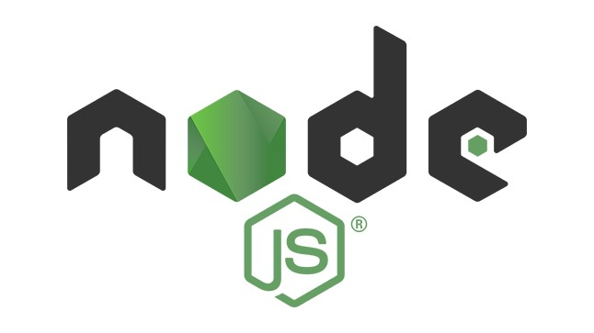
 | PROJECT TITLE | Colosseum |  | TEAM NAME |  | 챗바퀴
PROJECT MEMBER |  | 이정배 , 박성민 |  | DATE |  | 2024-05-22 ~ 2024-06-04

프로젝트 멤버 |  |  | 세부사항 | 2024-05-22 | 2024-05-23 | 2024-05-24 | 2024-05-25 | 2024-05-26 | 2024-05-27 | 2024-05-28 | 2024-05-29 | 2024-05-30 | 2024-05-31 | 2024-06-01 | 2024-06-02 | 2024-06-03 | 2024-06-04
 | 이정배 |  | ROOM PAGE |  |  |  |  |  |  | Front + JS 작성 |  |  |  |  |  |  | 발표날
 |  |  | RECOMMENT PAGE
 |  |  | SERVER | 서버구현 |  |  |  |  |  |  |  |  |  | 버그 수정
 |  |  | DB |  |  |  | DB구현
 | 박성민 |  | MAIN PAGE | Front + JS 작성
 |  |  | USER PAGE
 |  |  | LOG IN PAGE |  |  |  | Front + JS 작성
 |  |  | REGIST PAGE
 |  |  | CLIENT JS |  |  |  |  |  |  | 클라이언트

